physical_memory_kernelmem
Memory
struct page
-flags 脏的，锁的等状态
-_count 引用计数，为0了就可以再分配了
...
-*vertual 虚拟地址
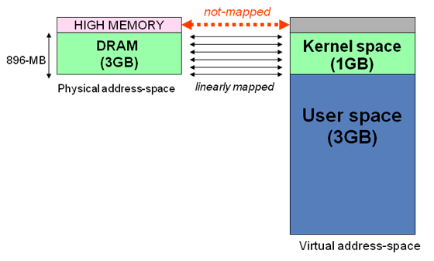
内核区1024M地址映射
-ZONE-DMA 内存开始的16M连续直接映射
-ZONE-NORMAL 连续直接映射16-896M
-ZONE-HIGHMEM 高端内存映射896-1024M（非连续映射1G以上的物理内存区）
page
struct page
-flags 脏的，锁的等状态
-_count 引用计数，为0了就可以再分配了
...
-*vertual 虚拟地址
struct page
-flags 脏的，锁的等状态
-_count 引用计数，为0了就可以再分配了
...
-*vertual 虚拟地址
page
struct page
-flags 脏的，锁的等状态
-_count 引用计数，为0了就可以再分配了
...
-*vertual 虚拟地址
struct page
-flags 脏的，锁的等状态
-_count 引用计数，为0了就可以再分配了
...
-*vertual 虚拟地址

struct zone
struct zone
struct zone

 |  |  |  |  |  |  | 系统中只存在3个区
page

在内核中分配内存

 | 获得页
 |  | 分配页
 |  | struct page* alloc_pages(gfp_t gfp_mask, int order) 分配2的order次幂个页，返回第一个页的结构体。Mask标志记录区域与行为（可否睡眠，可否IO等）。
 |  |  |  | 其实内部就是找到对应满足条件的page数组区间，返回头指针
 |  | 转换到逻辑地址
 |  | void* page_address(struct page *page) 将分配好的页映射到地址空间，返回逻辑地址
 |  |  |  | 内部应该就是建立对应页表项，这样用户就可以通过访问线性地址，直接对物理内存进行操作了（顶级页表目录寄存器CR3）

 |  | 释放页
 |  | free_pages

 | kmalloc(size,gfp_mask)
 |  | 获得的内存物理上连续
 |  | 多数情况mask传入 KERNEL或ATOMIC

 |  | kfree(buf)
 | vmalloc（size）
 |  | 虚拟地址连续，物理地址不一定连续，这个是通过分配不连续物理页，然后修改页表，使虚拟内存连续。
 |  | 用户空间的malloc就是这种分配方式
 |  | 一般不用这个，因为性能不如kmalloc，典型的应用是获得大块内存才会用到
 |  | 此函数可能睡眠，只能进程上下文使用

 |  | vfree(buf)
object
object
object
slab（A类型）
-满
高速缓存
 | slab |  |  |  |  |  |  | struct slab
 |  |  |  |  |  |  |  | {
 |  |  |  |  |  |  |  |  | list 满，部分满，或空链表
 |  |  |  |  |  |  |  |  | 已分配对象数
 |  |  |  |  |  |  |  |  | 第一个空对象
slab（A类型）
-部分满
object
object
object
 |  |  |  |  |  |  |  | }

slab（A类型）
-空
object
object
object

 |  |  | 高速缓存分配对象时，优先部分满的开始分配，这样可以减少碎片
 |  |  | kmalloc就是基于通用告诉缓存实现的，通用缓存应该就是类似于libc ptmalloc的功能

 |  |  | 创建slab高速缓存
 |  |  |  | kmem_cache* kmem_cache_craate(name,size…) size是单个对象大小
 |  |  | 在高速缓存上分配对象
 |  |  |  | void* kmem_cache_alloc(kmem_cache*,gfpFlags)
 |  |  | 在高速缓存上释放对象
 |  |  |  | void kmem_cache_free(kmem_cache*,object*)
 |  |  | 销毁高速缓存
 |  |  |  | kmem_cache_destroy

 | 在栈上分配
 |  |  | 每个task有自己的内核栈，可以在上面分配，就是局部变量
 |  |  | 中断与软中断都有自己的栈，一般每个CPU对应一个。

 | 高端内存映射
 |  |  | 如果虚拟地址3-4G区间都映射到物理内存的0-1G上，那么内核通过虚拟地址访问可以访问到0-1G的物理内存，但如果物理内存是8G，那么内核就不能访问2-8G的区域了。
 |  |  | 所以，内核虚拟地址3-4G区域，最后的128M作为高端内存，不能直接映射到物理内存0-1G，留给映射到1G以上的物理内存区域，这部分就叫做高端内存映射。

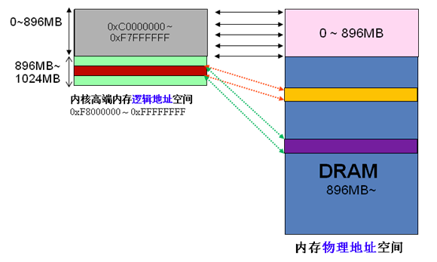

 |  |  | 永久映射，内部需要建立映射关系，可能需要睡眠
 |  |  |  | void* kmap(page*), 如果给定的page属于物理内存低端区域，由于已经被内核映射过了，那么直接返回虚拟地址即可。
 |  |  |  |  |  | 如果page属于物理内存高端区域，那么需要建立内核高端地址空间到物理内存的映射，然后返回虚拟地址。

 |  |  |  | kunmap(page*)
 |  |  | 临时映射，如果不允许睡眠的上下文，需要临时映射
 |  |  |  | 内核有一组保留的映射，可以临时映射到此位置，这个也是原子映射
 |  |  |  | kmap_atomic
 |  |  |  | kunmap_atomic

 | 对每个CPU进行分配

 |  |  | 方法1：
 |  |  | unsigned long my_percpu[NR_CPUS]

 |  |  | int cpu
 |  |  | cpu = get_cpu() // 获得当前处理器，并禁止内核强占
 |  |  | my_percpu[cpu]++ //做什么都可以
 |  |  | put_cpu() // 激活内核强占

 |  |  | 方法2:
 |  |  |  | 内核提供了更方便的接口来处理cpu独有数据
 |  |  |  |  | 静态分配：
 |  |  |  |  | DECLEAR_PER_CPU(type, name)
 |  |  |  |  | get_cpu_var
 |  |  |  |  | put_cpu_var
 |  |  |  |  | 动态分配
 |  |  |  |  | alloc_percpu(type)
 |  |  |  |  | free_percpu(void*)

 |  |  | 缓存抖动：CPU0上的数据访问时，发现缓存在另一个cpu1上面，需要刷新自己的缓存，这个叫缓存抖动
 |  |  | 使用自己CPU的数据可以降低缓存抖动，提高性能。
 |  |  | 处理自己CPU数据时，一般都是手动调用禁止抢占的（可能被封装到接口中了），不能睡眠（睡眠时主动让出重新调度，不是抢占），否则醒来时候，就可能跑到其他CPU上运行了。

user_virtual_memory
虚拟内存图

RLIMIT_STACK e.g. 8mb
process virtual memory
kernel space
1G
3G
用户上下文不能读写此区域，否则引起段错误
Stack
randoom stack offset
randoom mmap offset
memory mapping segment
file mapping(动态库，文件）
Heap
Text segment（ELF）
可执行文件映射
Data segment
static var init with programmer
BBS segment
uninit static var, filled with zeros
来自网络参考
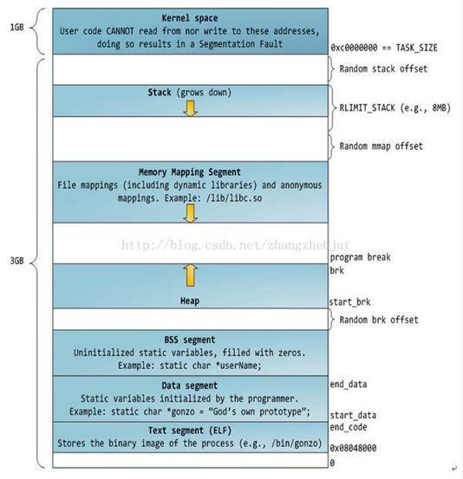
32位寻址 task地址空间简图

来自网络参考
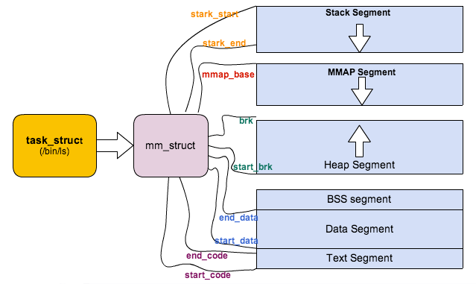
task_struct中的内存相关简图

task_struct中的内存描述符

用户进程
内核进程

进程1
进程2
task_struct
task_struct
task_struct
task_struct
task_struct
task_struct

mm: mm_struct
mm: mm_struct
mm: mm_struct
mm: mm_struct
mm: mm_struct
mm: mm_struct

NULL
NULL

mm_struct
start_stack
end_stack
Stack
start_brk
brk
Heap
mmap
memory mapping segment
start_code
end_code
Text segment（ELF）
Data segment
BBS segment
start_data
end_data
mm_struct
start_stack
end_stack
Stack
start_brk
brk
Heap
mmap
memory mapping segment
start_code
end_code
Text segment（ELF）
Data segment
BBS segment
start_data
end_data

mm_count 用户计数
mm_count 用户计数

mmList
mmList

 | 内存描述符的分配
 |  |  | fork函数通过copy_mm复制父进程的mm，每个进程都有唯一的mm结构体，代表唯一的地址空间
 |  |  | 如果子进程需要共享父进程的地址空间，可以在clone时用CLONE_VM标志，这样子进程的mm直接指向父进程的mm，共享地址空间，也就是线程。
 | 内存描述符的删除
 |  |  | 进程退出时，对mm的引用减1，当为0时，回收
 | 内核线程的mm
 |  |  | 内核线程mm为NULL，切换到内核线程时，直接使内核task中的active_mm指向前一个进程的内存描述符。
 |  |  | 因为内核不访问用户内存，它只访问自己内核空间相关信息，这些信息所有进程的都一样。

VMA内存区域

vm_area_struct
vm_start
vm_end
vm_next
vm_rb

mm_struct

mmap

mm_rb

vm_area_struct
vm_start
vm_end
vm_next
vm_rb
stack
stack

vm_area_struct
vm_start
vm_end
vm_next
vm_rb

memory mapping segment
ld-2.5.1.so
example.so(r)
example.so(rw)

vm_area_struct
vm_start
vm_end
vm_next
vm_rb

 | VMA区域表示一块连续区域，作为单独对象管理的具有相同属性的区域。
 | mm对象中的所有vma区域有链表和红黑树两种组织，一种用于遍历，一种用于给定地址的查找内存区域对象，两种组织用于提高性能
 | 可以通过命令：
 |  |  | /proc/pid/maps
 |  |  | pmap 进程号
 |  |  | 查看进程内存区域信息

 | VMA操作

vm_area_struct
vm_operations_struct
-vma加到进程地址空间或删除
-故障函数等

vm_ops

 | 内核提供操作内存区域
 |  |  | 内核提供find_vma函数，查找制定地址在哪个内存区域
 |  |  | find_vma_prev找到地址前一个区域
 |  |  | find_vma_intersection找到第一个和指定地址区间相交的区域

 | mmap & do_mmap
 |  | 内核中用do_mmap函数创建vma，参数重可以创建匿名映射或者文件映射，其实就是在地址空间中创建一个vma，内容用file映射或者时一个没有文件映射的匿名映射。
 |  |  | 其实现就用到了搜索地址的功能
 |  | 用户空间通过mmap系统调用获得do_mmap功能
 | mummap & do_mummap
 |  | 内核中用do_mummap函数从特定进程上删除指定地址空间
 |  | 用户空间提供了mummap功能

页表

PTE页表
PTE_t页表项
PTE_t页表项
物理页面结构Page
物理页面结构Page
物理页面结构Page
物理页面结构Page
物理页面结构Page
PMD页中间目录
PMD_t
PMD_t
物理内存
mm_struct
PGD页全局目录
PGD_t
PGD_t
PGD_t
pgd

PTE页表
PTE_t页表项
PTE_t页表项

PMD页中间目录
PMD_t
PMD_t

PTE页表
PTE_t页表项
PTE_t页表项

PTE页表
PTE_t页表项
PTE_t页表项

物理页4k

偏移

虚拟地址0x12345678
分段后进行页表寻址
比如1为PGD索引，23为PMD索引，45为PTE索引，可以找到对应物理页。然后678为页内偏移，定位到指定物理内存地址。

虚拟地址到物理地址转换时MMU硬件做的

TLB翻译后缓冲器
为了加速搜索，多数体系结构实现此硬件，存放虚拟地址到物理地址的缓存，用以快速找到虚拟地址对应的物理地址

